关系图
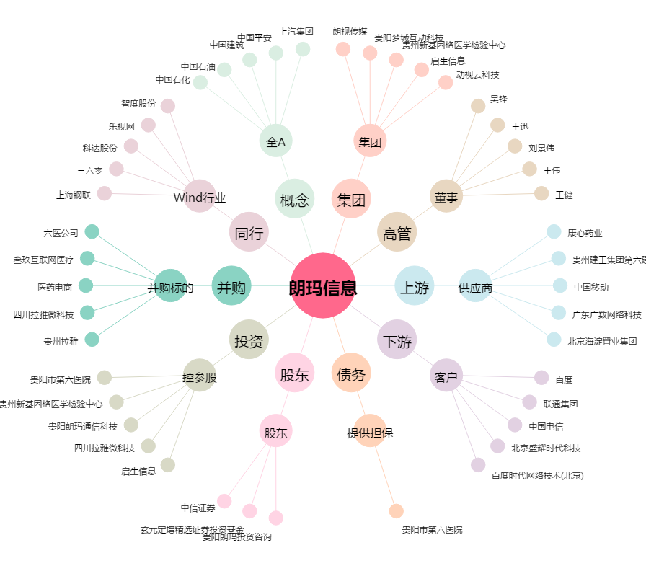
朗玛信息[300288.SZ] - 关系概览图

